2026
 | INGRESOS EXTRAORDINARIOS RECIBIDOS (FEDERALES Y ESTATALES)

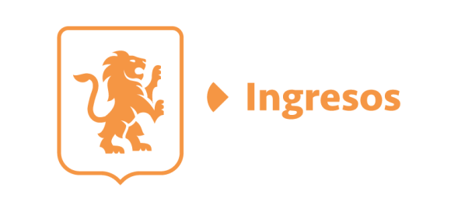
 | EJERCICIO | MES | FUENTE DE INGRESOS | CONCEPTO | IMPORTE | RESPONSABLE DE RECIBIRLOS, ADMINISTRARLOS Y EJERCERLOS | DESTINO | UTILIZACIÓN | COMPROBACIÓN DE LOS RECURSOS
 | 2026 | ENERO | Durante el mes de enero de 2026 no se recibió ningún importe por concepto de ingresos extraordinarios
 |  | FEBRERO | Durante el mes de febrero de 2026 no se recibió ningún importe por concepto de ingresos extraordinarios
 |  | MARZO | RECURSOS ESTATALES | CONVENIO DE COLABORACIÓN POLICIAL METROPOLITANA | $8,200,000.00 | COMISARÍA DE LA POLICÍA DE GUADALAJARA | SUBSIDIO A LOS MUNICIPIOS | APOYO A LOS ELEMENTOS OPERATIVOS ADSCRITOS A LOS MUNICIPIOS INTEGRANTES DE LA POLICÍA METROPOLITANA DE GUADALAJARA | https://transparencia.guadalajara.gob.mx/sites/default/files/GacetaTomoIEjemplar23Febrero20-2026.pdf
 |  | ABRIL | RECURSOS ESTATALES | CONVENIO DE COLABORACIÓN POLICIAL METROPOLITANA | $2,816,000.00 | COMISARÍA DE LA POLICÍA DE GUADALAJARA | SUBSIDIO A LOS MUNICIPIOS | APOYO A LOS ELEMENTOS OPERATIVOS ADSCRITOS A LOS MUNICIPIOS INTEGRANTES DE LA POLICÍA METROPOLITANA DE GUADALAJARA | https://transparencia.guadalajara.gob.mx/sites/default/files/GacetaTomoIEjemplar23Febrero20-2026.pdf
 |  | MAYO | RECURSOS ESTATALES | CONVENIO DE COLABORACIÓN POLICIAL METROPOLITANA | $2,843,100.00 | COMISARÍA DE LA POLICÍA DE GUADALAJARA | SUBSIDIO A LOS MUNICIPIOS | APOYO A LOS ELEMENTOS OPERATIVOS ADSCRITOS A LOS MUNICIPIOS INTEGRANTES DE LA POLICÍA METROPOLITANA DE GUADALAJARA | https://transparencia.guadalajara.gob.mx/sites/default/files/CONVENIO-POLICIAMETROPOLITANAMAYO2026-1.pdf
 |  |  |  |  |  |  |  |  | https://transparencia.guadalajara.gob.mx/sites/default/files/CONVENIO-POLICIAMETROPOLITANAMAYO2026-2.pdf
 |  | JUNIO | RECURSOS ESTATALES | CONVENIO DE COLABORACIÓN POLICIAL METROPOLITANA | $2,822,300.00 | COMISARÍA DE LA POLICÍA DE GUADALAJARA | SUBSIDIO A LOS MUNICIPIOS | APOYO A LOS ELEMENTOS OPERATIVOS ADSCRITOS A LOS MUNICIPIOS INTEGRANTES DE LA POLICÍA METROPOLITANA DE GUADALAJARA | https://transparencia.guadalajara.gob.mx/sites/default/files/GacetaTomoIEjemplar23Febrero20-2026.pdf

